关系图
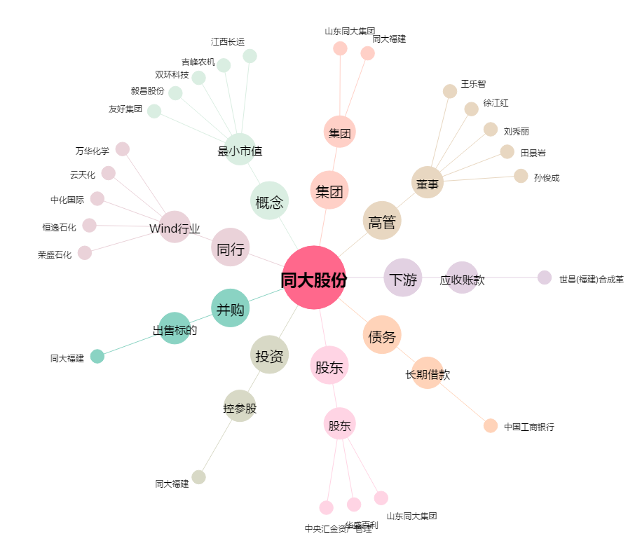
同大股份[300321.SZ] - 关系概览图

